P61
借入金償還計画等一覧表（入力例）

※令和６年度末における元金償還見込み額 |  |  |  |  |  |  |  |  |  |  |  |  |  |  |  |  |  |  |  | (円）
区分 | 新規借入金 |  |  |  |  |  | 既借入金 |  |  |  |  |  | 合計 |  |  |  |  | 償還財源
借入先 | 福祉医療機構 |  | 民間金融機関 |  |  |  | 福祉医療機構 |  |  |  |  |  |  |  |  | 寄付 | 補助金 | 自己資金 | その他 | 合計
借入額 | 25,000,000 |  |  |  |  |  | 9,332,523 |  |  |  |  |  |  |  |  |  | ※借入、利子
償還済額※ |  |  |  |  |  |  | 4,465,046 |  |  |  |  |  |  |  |  |  | 補給に係る補
償還期間 | R7年度～32年度 |  | R 年度～ 年度 |  | R 年度～ 年度 |  | H18年度～R12年度 |  | 年度～ 年度 |  | 年度～ 年度 |  |  |  |  |  | 助
 | 元金 | 利息 | 元金 | 利息 | 元金 | 利息 | 元金 | 利息 | 元金 | 利息 | 元金 | 利息 | 元金 | 利息 | 合計
実際に償還額が発生する
年度を記入
R7年度 |  |  |  |  |  |  | 771,427 | 93,512 |  |  |  |  | 771,427 | 93,512 | 864,939 |  |  |  | 864,939 | 864,939
R8年度 | 683,673 | 744,911 |  |  |  |  | 786,933 | 78,006 |  |  |  |  | 1,470,606 | 822,917 | 2,293,523 |  | 744,911 |  | 1,548,612 | 2,293,523
R9年度 | 704,337 | 724,247 |  |  |  |  | 802,750 | 62,189 |  |  |  |  | 1,507,087 | 786,436 | 2,293,523 |  | 724,247 |  | 1,569,276 | 2,293,523
R10年度 | 725,626 | 702,958 |  |  |  |  | 818,886 | 46,053 |  |  |  |  | 1,544,512 | 749,011 | 2,293,523 |  | 702,958 |  | 1,590,565 | 2,293,523
R11年度 | 747,559 | 681,025 |  |  |  |  | 835,345 | 29,594 |  |  |  |  | 1,582,904 | 710,619 | 2,293,523 |  | 681,025 |  | 1,612,498 | 2,293,523
R12年度 | 770,153 | 658,431 |  |  |  |  | 852,136 | 12,803 |  |  |  |  | 1,622,289 | 671,234 | 2,293,523 |  | 658,431 |  | 1,635,092 | 2,293,523
R13年度 | 793,431 | 635,153 |  |  |  |  |  |  |  |  |  |  | 793,431 | 635,153 | 1,428,584 |  | 635,153 |  | 793,431 | 1,428,584
R14年度 | 817,413 | 611,171 |  |  |  |  |  |  |  |  |  |  | 817,413 | 611,171 | 1,428,584 |  | 611,171 |  | 817,413 | 1,428,584
R15年度 | 842,119 | 586,465 |  |  |  |  |  |  |  |  |  |  | 842,119 | 586,465 | 1,428,584 |  | 586,465 |  | 842,119 | 1,428,584
R16年度 | 867,572 | 561,012 |  |  |  |  |  |  |  |  |  |  | 867,572 | 561,012 | 1,428,584 |  | 561,012 |  | 867,572 | 1,428,584
R17年度 | 893,794 | 534,790 |  |  |  |  |  |  |  |  |  |  | 893,794 | 534,790 | 1,428,584 |  | 534,790 |  | 893,794 | 1,428,584
元金合計と償還済額の
合計が借入額と合致
R18年度 | 920,809 | 507,775 |  |  |  |  |  |  |  |  |  |  | 920,809 | 507,775 | 1,428,584 |  | 507,775 |  | 920,809 | 1,428,584
R19年度 | 948,640 | 479,944 |  |  |  |  |  |  |  |  |  |  | 948,640 | 479,944 | 1,428,584 |  | 479,944 |  | 948,640 | 1,428,584
R20年度 | 977,313 | 451,271 |  |  |  |  |  |  |  |  |  |  | 977,313 | 451,271 | 1,428,584 |  | 451,271 |  | 977,313 | 1,428,584
R21年度 | 1,006,853 | 421,731 |  |  |  |  |  |  |  |  |  |  | 1,006,853 | 421,731 | 1,428,584 |  | 421,731 |  | 1,006,853 | 1,428,584
R22年度 | 1,037,285 | 391,299 |  |  |  |  |  |  |  |  |  |  | 1,037,285 | 391,299 | 1,428,584 |  | 391,299 |  | 1,037,285 | 1,428,584
R23年度 | 1,068,637 | 359,947 |  |  |  |  |  |  |  |  |  |  | 1,068,637 | 359,947 | 1,428,584 |  | 359,947 |  | 1,068,637 | 1,428,584
R24年度 | 1,100,936 | 327,648 |  |  |  |  |  |  |  |  |  |  | 1,100,936 | 327,648 | 1,428,584 |  | 327,648 |  | 1,100,936 | 1,428,584
R25年度 | 1,134,212 | 294,372 |  |  |  |  |  |  |  |  |  |  | 1,134,212 | 294,372 | 1,428,584 |  | 294,372 |  | 1,134,212 | 1,428,584
R26年度 | 1,168,494 | 260,090 |  |  |  |  |  |  |  |  |  |  | 1,168,494 | 260,090 | 1,428,584 |  | 260,090 |  | 1,168,494 | 1,428,584
R27年度 | 1,203,811 | 224,773 |  |  |  |  |  |  |  |  |  |  | 1,203,811 | 224,773 | 1,428,584 |  | 224,773 |  | 1,203,811 | 1,428,584
R28年度 | 1,240,196 | 188,388 |  |  |  |  |  |  |  |  |  |  | 1,240,196 | 188,388 | 1,428,584 |  | 188,388 |  | 1,240,196 | 1,428,584
R29年度 | 1,277,681 | 150,903 |  |  |  |  |  |  |  |  |  |  | 1,277,681 | 150,903 | 1,428,584 |  | 150,903 |  | 1,277,681 | 1,428,584
R30年度 | 1,316,299 | 112,285 |  |  |  |  |  |  |  |  |  |  | 1,316,299 | 112,285 | 1,428,584 |  | 112,285 |  | 1,316,299 | 1,428,584
R31年度 | 1,356,085 | 72,499 |  |  |  |  |  |  |  |  |  |  | 1,356,085 | 72,499 | 1,428,584 |  | 72,499 |  | 1,356,085 | 1,428,584
R32年度 | 1,397,072 | 31,512 |  |  |  |  |  |  |  |  |  |  | 1,397,072 | 31,512 | 1,428,584 |  | 31,512 |  | 1,397,072 | 1,428,584
R33年度 |  |  |  |  |  |  |  |  |  |  |  |  | 0 | 0 | 0 |  | 0 |  | 0 | 0
R34年度 |  |  |  |  |  |  |  |  |  |  |  |  | 0 | 0 | 0 |  | 0 |  | 0 | 0
R35年度 |  |  |  |  |  |  |  |  |  |  |  |  | 0 | 0 | 0 |  | 0 |  | 0 | 0
R36年度 |  |  |  |  |  |  |  |  |  |  |  |  | 0 | 0 | 0 |  | 0 |  | 0 | 0
R37年度 |  |  |  |  |  |  |  |  |  |  |  |  | 0 | 0 | 0 |  | 0 |  | 0 | 0
計 | 25,000,000 | 10,714,600 | 0 | 0 | 0 | 0 | 4,867,477 | 322,157 | 0 | 0 | 0 | 0 | 29,867,477 | 11,036,757 | 40,904,234 | 0 | 10,714,600 | 0 | 30,189,634 | 40,904,234
【償還財源の詳細（金額の根拠等）】 |  |  |  |  |  |  |  |  |  |  |  |  |  |  |  | 【備考】
次の事項について記入
① 償還財源は何か
② 償還財源の予定額と算定根拠
③ 財源の性格として、償還に充てても問題ないか
④ 財源を償還に充てることで運営に支障を来たすことはないか

P67
案内図
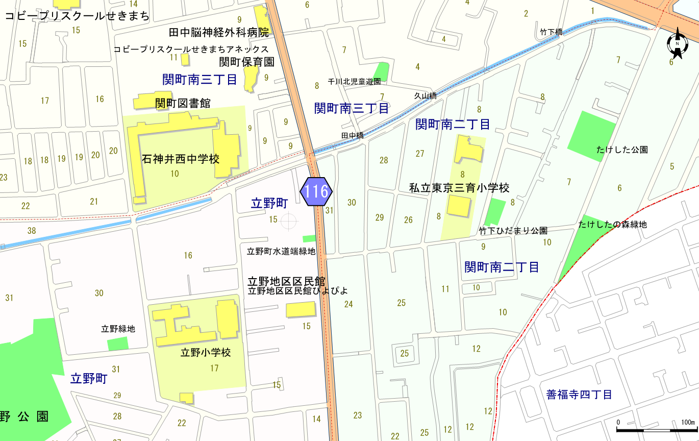

凡例 本件地

P68
地積測量図

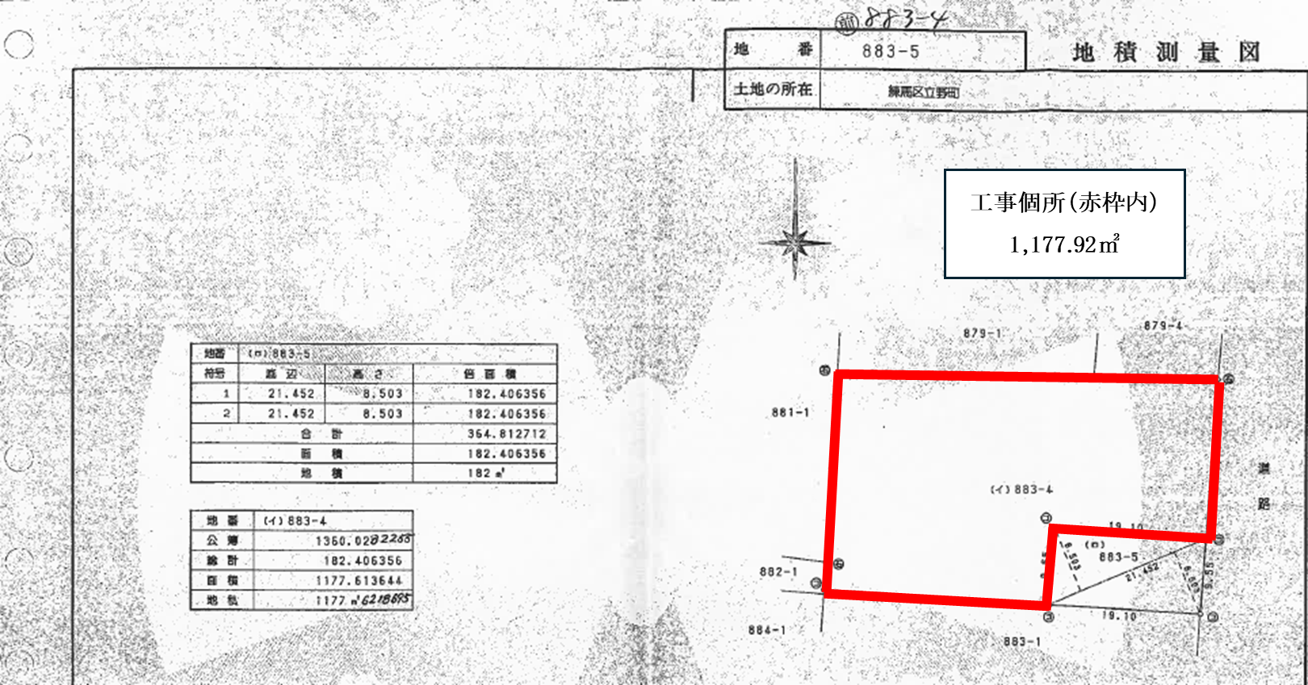

P69
公図

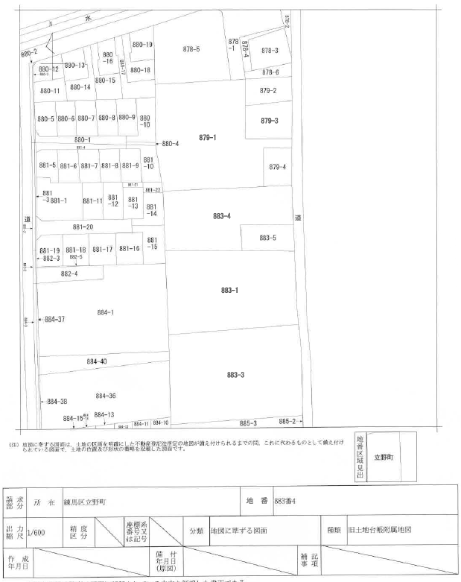

p72 日影図
※ 日影の落ち方の参考イメージです。実際の日陰の大きさとは異なります。

